行政事業レビューシート
 |  |  |  |  |  |  |  |  |  |  |  |  |  | 事業番号 |  |  |  | 2023 |  |  | - | 厚労 |  |  |  | - | 22 |  |  | - | 0492
 |  |  |  | 令和5年度行政事業レビューシート |  |  |  |  |  |  |  |  |  |  |  |  |  |  |  |  | （ | 厚生労働省 |  |  |  |  |  |  |  |  |  |  |  | ）
事業名 |  |  |  | 労働安全衛生調査費 |  |  |  |  |  |  |  |  |  |  | 担当部局庁 |  |  |  | 政策統括官（統計・情報政策、労使関係担当） |  |  |  |  |  |  |  |  |  | 作成責任者
事業開始年度 |  |  |  | 昭和41年度 |  |  |  |  |  | 事業終了 （予定）年度 |  | 終了予定なし |  |  | 担当課室 |  |  |  | 賃金福祉統計室 |  |  |  |  |  |  |  |  |  | 賃金福祉統計官 田中 伸彦
会計区分 |  |  |  | 労働保険特別会計労災勘定
根拠法令 （具体的な 条項も記載） |  |  |  | 統計法（平成19年5月23日法律第53号）第19条 |  |  |  |  |  |  |  |  |  |  | 関係する 計画、通知等 |  |  |  | 「労働災害防止計画」その他安全衛生施策に関する通知等
政策 |  |  |  | 労働災害に被災した労働者等に対し必要な保険給付を行うとともに、その社会復帰の促進等を図ること（III-3） |  |  |  |  |  |  |  |  |  |  | 主要経費 |  |  |  | 雇用労災対策費
施策 |  |  |  | 被災労働者等の迅速かつ公正な保護を図るため、必要な保険給付を行うこと（III-3-1）
政策体系・評価書URL |  |  |  | https://www.mhlw.go.jp/wp/seisaku/hyouka/dl/r04_jizenbunseki/III-3-1.pdf
事業の目的 （5行程度以内） |  |  |  | 事業所が行っている安全衛生管理、労働災害防止活動及びそこで働く労働者の仕事や職業生活における不安やストレス等の実態について把握し、今後の労働安全衛生行政を推進するための基礎資料を得ることを目的として実施する。
現状・課題 （5行程度以内） |  |  |  | 近年、回答率が低調であるが、調査協力依頼、オンラインによる利便性の向上及び督促を行い一層の回答率の向上に努める。
事業概要 （5行程度以内） |  |  |  | 事業所母集団データベースから無作為に抽出した10人以上の常用労働者を雇用する民営事業所に調査票を送付する。 調査対象事業所において無作為に抽出した労働者に事業所を通じて調査票を配布する。 その後、厚生労働省において回収・審査・公表を行う。
事業概要URL |  |  |  | https://www.mhlw.go.jp/toukei/list/r03-46-50.html
実施方法 |  |  |  | 直接実施、委託・請負
補助率等 |  |  |  | -
予算額・ 執行額 （単位:百万円） （インプット） |  |  |  |  |  |  |  |  |  |  | 令和2年度 |  | 令和3年度 |  |  |  |  | 令和4年度 |  |  |  |  | 令和5年度 |  |  |  |  |  |  | 令和6年度要求
 |  |  |  | 予算の状況 |  | 当初予算（A) |  |  |  |  | 18 |  | 17 |  |  |  |  | 17 |  |  |  |  | 18 |  |  |  |  |  |  | 19
 |  |  |  |  |  | 補正予算（B) |  |  |  |  | - |  | - |  |  |  |  | - |  |  |  |  | -
 |  |  |  |  |  |  |  |  |  |  |  |  |  |  |  |  |  |  |  |  |  |  | -
 |  |  |  |  |  |  |  |  |  |  |  |  |  |  |  |  |  |  |  |  |  |  | -
 |  |  |  |  |  |  |  |  |  |  |  |  |  |  |  |  |  |  |  |  |  |  | -
 |  |  |  |  |  |  |  |  |  |  |  |  |  |  |  |  |  |  |  |  |  |  | -
 |  |  |  |  |  |  |  |  |  |  |  |  |  |  |  |  |  |  |  |  |  |  | -
 |  |  |  |  |  | 前年度から繰越し（C) |  |  |  |  | - |  | - |  |  |  |  | - |  |  |  |  | - |  |  |  |  |  |  | -
 |  |  |  |  |  | 翌年度へ繰越し（D) |  |  |  |  | - |  | - |  |  |  |  | - |  |  |  |  | -
 |  |  |  |  |  | 予備費等（E) |  |  |  |  | - |  | - |  |  |  |  | - |  |  |  |  | -
 |  |  |  |  |  | 計(F) =（A)+（B)+（C)+（D)+（E) |  |  |  |  | 18 |  | 17 |  |  |  |  | 17 |  |  |  |  | 18 |  |  |  |  |  |  | 19
 |  |  |  | 執行額(G) |  |  |  |  |  |  | 11 |  | 11 |  |  |  |  | 13
 |  |  |  | 執行率（％） =(G)/(F) |  |  |  |  |  |  | 61% |  | 65% |  |  |  |  | 76%
 |  |  |  | 当初予算＋補正予算に対する執行額の割合（％） =(G)/｛(A)+(B)｝ |  |  |  |  |  |  | 61% |  | 65% |  |  |  |  | 76%
令和5・6年度 予算内訳 （単位：百万円） |  |  |  | 歳出予算項・目 |  |  |  |  |  |  | 令和5年度当初予算 |  | 令和6年度要求 |  |  |  |  | 主な増減理由（・要望額・予備費）
 |  |  |  | (項) |  |  |  | 業務取扱費
 |  |  |  |  |  | (目) |  | 庁費 |  |  | 18 |  | 18
 |  |  |  |  |  | (目) |  | 職員旅費 |  |  | 0 |  | 0
 |  |  |  |  |  |  |  | その他 |  |  | 0 |  | 0
 |  |  |  | 計（A) |  |  |  |  |  |  | 18 |  | 19
活動内容① （アクティビティ） |  |  |  | 無作為に抽出した10人以上の常用労働者を雇用する民営事業所を対象として、事業所が行っている安全衛生管理、労働災害防止活動及び安全衛生教育の実施状況等の実態並びにそこで働く労働者の安全衛生に対する意識の実態を把握するため、調査票を送付する。 事業所において無作為に抽出した労働者に事業所を通じて調査票を配付する。 その後、厚生労働省において回収・審査・公表を行う。
↓
活動目標及び活動実績① （アウトプット） |  |  |  | 活動目標 |  |  |  |  |  |  | 活動指標 |  |  |  |  | 単位 |  |  | 令和2年度 |  | 令和3年度 |  |  |  | 令和4年度 |  |  |  | 5年度 活動見込 |  |  | 6年度 活動見込
 |  |  |  | 今後の労働安全衛生行政を推進するための基礎資料を得るための調査実施 |  |  |  |  |  |  | 事業所調査客体数 |  |  |  | 活動実績 | 事業所 |  |  | 13,934 |  | 14,669 |  |  |  | 14,260 |  |  |  | - |  |  | -
 |  |  |  |  |  |  |  |  |  |  |  |  |  |  | 当初見込み | 事業所 |  |  | 14,000 |  | 14,000 |  |  |  | 14,000 |  |  |  | 14,000 |  |  | 14,000

↓ |  | 成果目標①-1の 設定理由 （アウトプット からのつながり） |  | 公的統計は行政における利用だけではなく、社会全体で利用できるものとする必要があることから（統計法において公表が義務付けられている）、統計調査の実施状況（統計データを遅滞なく公表しているか。）を成果目標として設定しているもの。
成果目標及び成果実績①-3 （長期アウトカム） |  |  |  | 成果目標 |  |  |  |  |  |  | 定量的な成果指標 |  |  |  |  | 単位 |  |  | 令和2年度 |  | 令和3年度 |  |  |  | 令和4年度 |  |  |  | 目標最終年度
 |  |  |  |  |  |  |  |  |  |  |  |  |  |  |  |  |  |  |  |  |  |  |  |  |  |  |  |  |  |  |  | 5 | 年度
 |  |  |  | 統計調査の実施状況（統計データを遅滞なく公表しているか。） |  |  |  |  |  |  | 取りまとめ、公表できた調査数 |  |  |  | 成果実績 | 調査数 |  |  | 1 |  | 1 |  |  |  | 1 |  |  |  | -
 |  |  |  |  |  |  |  |  |  |  |  |  |  |  | 目標値 | 調査数 |  |  | 1 |  | 1 |  |  |  | 1 |  |  |  | 1
 |  |  |  |  |  |  |  |  |  |  |  |  |  |  | 達成度 | ％ |  |  | 10000% |  | 10000% |  |  |  | 10000% |  |  |  | -
成果実績及び目標値の根拠として用いた 統計・データ名（出典） /定性的なアウトカムに関する成果実績 |  |  |  | 労働安全衛生調査
アウトカム設定についての説明 |  |  |  | アクティビティ①について定性的なアウトカムを設定している理由
 |  |  |  | -
 |  |  |  | アクティビティ①についてアウトカムが複数設定できない理由
 |  |  |  | 統計調査の性質上、アウトカムは期間によらず一定であるため複数の設定ができない。
活動内容② （アクティビティ） |  |  |  | 無作為に抽出した10人以上の常用労働者を雇用する民営事業所を対象として、事業所が行っている安全衛生管理、労働災害防止活動及び安全衛生教育の実施状況等の実態並びにそこで働く労働者の安全衛生に対する意識の実態を把握するため、調査票を送付する。 事業所において無作為に抽出した労働者に事業所を通じて調査票を配付する。 その後、厚生労働省において回収・審査・公表を行う。
↓
活動目標及び活動実績② （アウトプット） |  |  |  | 活動目標 |  |  |  |  |  |  | 活動指標 |  |  |  |  | 単位 |  |  | 令和2年度 |  | 令和3年度 |  |  |  | 令和4年度 |  |  |  | 5年度 活動見込 |  |  | 6年度 活動見込
 |  |  |  | 今後の労働安全衛生行政を推進するための基礎資料を得るための調査実施 |  |  |  |  |  |  | 個人調査客体数 |  |  |  | 活動実績 | 個人 |  |  | 18,395 |  | 18,575 |  |  |  | 18,496 |  |  |  | - |  |  | -
 |  |  |  |  |  |  |  |  |  |  |  |  |  |  | 当初見込み | 個人 |  |  | 18,000 |  | 18,000 |  |  |  | 18,000 |  |  |  | 18,000 |  |  | 18,000

↓ |  | 成果目標②-1の 設定理由 （アウトプット からのつながり） |  | 公的統計は行政における利用だけではなく、社会全体で利用できるものとする必要があることから（統計法において公表が義務付けられている）、統計調査の実施状況（統計データを遅滞なく公表しているか。）を成果目標として設定しているもの。
成果目標及び成果実績②-3 （長期アウトカム） |  |  |  | 成果目標 |  |  |  |  |  |  | 定量的な成果指標 |  |  |  |  | 単位 |  |  | 令和2年度 |  | 令和3年度 |  |  |  | 令和4年度 |  |  |  | 目標最終年度
 |  |  |  |  |  |  |  |  |  |  |  |  |  |  |  |  |  |  |  |  |  |  |  |  |  |  |  |  |  |  |  | 5 | 年度
 |  |  |  | 統計調査の実施状況（統計データを遅滞なく公表しているか。） |  |  |  |  |  |  | 取りまとめ、公表できた調査数 |  |  |  | 成果実績 | 調査数 |  |  | 1 |  | 1 |  |  |  | 1 |  |  |  | -
 |  |  |  |  |  |  |  |  |  |  |  |  |  |  | 目標値 | 調査数 |  |  | 1 |  | 1 |  |  |  | 1 |  |  |  | 1
 |  |  |  |  |  |  |  |  |  |  |  |  |  |  | 達成度 | ％ |  |  | 10000% |  | 10000% |  |  |  | 10000% |  |  |  | -
成果実績及び目標値の根拠として用いた 統計・データ名（出典） /定性的なアウトカムに関する成果実績 |  |  |  | 労働安全衛生調査
アウトカム設定についての説明 |  |  |  | アクティビティ②について定性的なアウトカムを設定している理由
 |  |  |  | -
 |  |  |  | アクティビティ②についてアウトカムが複数設定できない理由
 |  |  |  | 統計調査の性質上、アウトカムは期間によらず一定であるため複数の設定ができない。
事業に関連する ＫＰＩが定められている閣議決定等 |  |  | 名称 | ‐
 |  |  | URL | ‐
 |  |  | 該当箇所 | ‐
事業所管部局による点検・改善
点検結果 |  |  |  | 調査内容については、他省ヒアリング等を踏まえた上で適切に決定の上、調査を実施しており、毎年、厚生労働省の所管事務に関する施策の企画及び立案に必要な基礎資料として公表に至っていることから、成果目標を達成しており、効果的に事業を実施できている。 |  |  |  |  |  |  |  |  |  |  |  |  |  |  | 目標年度における効果測定に関する評価（令和6年度実施)

改善の 方向性 |  |  |  | 調査に当たっては、調査協力依頼、オンラインによる利便性の向上及び督促を行い回答率を高めることに一層努力するとともに、調査結果については、国民に分かりやすいように公表資料を作成し遅滞なく公表する。予算の執行率は76％であるが、これは一般競争入札や少額随契の調達差額等により契約額が当初見込みを下回ったことによるためであり、著しく予算額を下回った費目については、必要に応じ予算額の見直しを検討した上で、引き続き適正に事業を実施する。
外部有識者の所見
点検対象外
行政事業レビュー推進チームの所見に至る過程及び所見
事業内容の 一部改善 |  |  |  | 執行率を勘案して積算を見直す等事業内容を精査し、予算額の縮減について検討すること。
 |  |  |  | 所見を踏まえた改善点/概算要求における反映状況
年度内に改善を検討 |  |  |  | 「改善の方向性」に記載の事項を着実に実行し事業内容の改善を図るとともに、入札結果や事業者の見積額を踏まえた見直しを行う等により引き続き予算の縮減に努める。
過去に受けた指摘事項と対応状況 |  |  |  | 公開プロセス・秋の年次公開検証（秋のレビュー）における取りまとめ
 |  |  |  | 該当なし
 |  |  |  | 上記への対応状況
 |  |  |  | -
 |  |  |  | その他の指摘事項
 |  |  |  | 該当なし
 |  |  |  | 上記への対応状況
 |  |  |  | -
備考

関連する過去のレビューシートの事業番号
平成23年度 |  |  | 603
平成24年度 |  |  | 539
平成25年度 |  |  | 413
平成26年度 |  |  | 424
平成27年度 |  |  | 436
平成28年度 |  |  | 434
平成29年度 |  |  | 440
平成30年度 |  |  | 440
令和元年度 |  |  | 厚生労働省 |  | - |  |  | - | 0451
令和2年度 |  |  | 厚生労働省 |  |  |  |  |  | 0453
令和3年度 |  |  | 2021 | 厚労 |  |  | 20 |  | 0510
令和4年度 |  |  | 2022 | 厚労 |  |  | 21 |  | 0512
資金の流れ （資金の受け取り先が何を行っているかについて補足する） （単位：百万円）

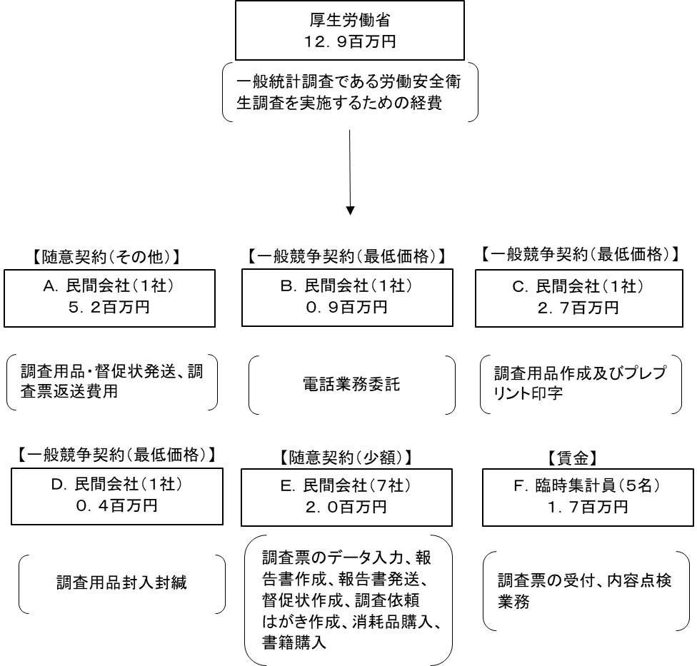

費目・使途 （「資金の流れ」においてブロックごとに最大の金額が支出されている者について記載する。費目と使途の双方で実情が分かるように記載） |  |  |  | A. |  |  |  |  |  |  |  |  |  |  |  |  | B.
 |  |  |  | 費 目 |  |  |  |  | 使 途 |  |  |  |  |  | 金 額 (百万円） |  | 費 目 |  |  | 使 途 |  |  |  |  |  |  |  |  |  |  |  | 金 額 (百万円）
 |  |  |  | 通信運搬費 |  |  |  |  | 調査用品・督促状発送、調査票返送費用 |  |  |  |  |  | 5 |  | 雑役務費 |  |  | 電話業務委託 |  |  |  |  |  |  |  |  |  |  |  | 1
 |  |  |  | 計 |  |  |  |  |  |  |  |  |  |  | 5 |  | 計 |  |  |  |  |  |  |  |  |  |  |  |  |  |  | 1
 |  |  |  | C. |  |  |  |  |  |  |  |  |  |  |  |  | D.
 |  |  |  | 費 目 |  |  |  |  | 使 途 |  |  |  |  |  | 金 額 (百万円） |  | 費 目 |  |  | 使 途 |  |  |  |  |  |  |  |  |  |  |  | 金 額 (百万円）
 |  |  |  | 印刷製本費 |  |  |  |  | 調査用品作成及びプレプリント印字 |  |  |  |  |  | 3 |  | 雑役務費 |  |  | 調査用品封入封緘 |  |  |  |  |  |  |  |  |  |  |  | 0
 |  |  |  | 計 |  |  |  |  |  |  |  |  |  |  | 3 |  | 計 |  |  |  |  |  |  |  |  |  |  |  |  |  |  | 0
 |  |  |  | E. |  |  |  |  |  |  |  |  |  |  |  |  | F.
 |  |  |  | 費 目 |  |  |  |  | 使 途 |  |  |  |  |  | 金 額 (百万円） |  | 費 目 |  |  | 使 途 |  |  |  |  |  |  |  |  |  |  |  | 金 額 (百万円）
 |  |  |  | 雑役務費 |  |  |  |  | 調査票のデータ入力 |  |  |  |  |  | 1 |  | 賃金 |  |  | 調査票の受付、内容点検業務 |  |  |  |  |  |  |  |  |  |  |  | 0
 |  |  |  | 計 |  |  |  |  |  |  |  |  |  |  | 1 |  | 計 |  |  |  |  |  |  |  |  |  |  |  |  |  |  | 0
費目・使途欄についてさらに記載が必要な場合はチェックの上【別紙2】に記載 |  |  |  |  |  |  |  |  |  |  |  |  |  |  |  |  |  |  |  |  |  |  |  | チェック

 | 支出先上位１０者リスト
 | A.
 |  | 支 出 先 |  |  |  |  | 法 人 番 号 |  |  |  | 業 務 概 要 |  |  |  | 支 出 額 （百万円） |  | 契約方式等 |  |  | 入札者数 （応募者数） |  |  |  | 落札率 |  |  |  | 一者応札・一者応募又は 競争性のない随意契約となった 理由及び改善策 （支出額10億円以上）
1 |  | 日本郵便株式会社 |  |  |  |  | 1010001112577 |  |  |  | 調査用品・督促状発送、調査票返送費用 |  |  |  | 5 |  | 随意契約（その他） |  |  | - |  |  |  | 100 |  |  |  | -
 | B
 |  | 支 出 先 |  |  |  |  | 法 人 番 号 |  |  |  | 業 務 概 要 |  |  |  | 支 出 額 （百万円） |  | 契約方式等 |  |  | 入札者数 （応募者数） |  |  |  | 落札率 |  |  |  | 一者応札・一者応募又は 競争性のない随意契約となった 理由及び改善策 （支出額10億円以上）
1 |  | 株式会社ＴＧＳ |  |  |  |  | 4011101076131 |  |  |  | 電話業務委託 |  |  |  | 1 |  | 一般競争契約（最低価格） |  |  | 3 |  |  |  | 61
 | C
 |  | 支 出 先 |  |  |  |  | 法 人 番 号 |  |  |  | 業 務 概 要 |  |  |  | 支 出 額 （百万円） |  | 契約方式等 |  |  | 入札者数 （応募者数） |  |  |  | 落札率 |  |  |  | 一者応札・一者応募又は 競争性のない随意契約となった 理由及び改善策 （支出額10億円以上）
1 |  | 株式会社大和プリント |  |  |  |  | 2010501030336 |  |  |  | 調査用品作成及びプレプリント印字 |  |  |  | 3 |  | 一般競争契約（最低価格） |  |  | 2 |  |  |  | 100
 | D
 |  | 支 出 先 |  |  |  |  | 法 人 番 号 |  |  |  | 業 務 概 要 |  |  |  | 支 出 額 （百万円） |  | 契約方式等 |  |  | 入札者数 （応募者数） |  |  |  | 落札率 |  |  |  | 一者応札・一者応募又は 競争性のない随意契約となった 理由及び改善策 （支出額10億円以上）
1 |  | 株式会社ディグニティ |  |  |  |  | 8013301026432 |  |  |  | 調査用品封入封緘 |  |  |  | 0 |  | 一般競争契約（最低価格） |  |  | 4 |  |  |  | 32
 | E
 |  | 支 出 先 |  |  |  |  | 法 人 番 号 |  |  |  | 業 務 概 要 |  |  |  | 支 出 額 （百万円） |  | 契約方式等 |  |  | 入札者数 （応募者数） |  |  |  | 落札率 |  |  |  | 一者応札・一者応募又は 競争性のない随意契約となった 理由及び改善策 （支出額10億円以上）
1 |  | 株式会社アーバンシステム |  |  |  |  | 8010001010155 |  |  |  | 調査票のデータ入力 |  |  |  | 1 |  | 随意契約（少額） |  |  | - |  |  |  | 100
2 |  | 社会福祉法人東京コロニー |  |  |  |  | 6011205000217 |  |  |  | 報告書作成 |  |  |  | 1 |  | 随意契約（少額） |  |  | - |  |  |  | 100
3 |  | 株式会社阿部紙工 |  |  |  |  | 8380001000103 |  |  |  | 調査依頼はがき作成 |  |  |  | 0 |  | 随意契約（少額） |  |  | - |  |  |  | 100
4 |  | 社会福祉法人東京コロニー |  |  |  |  | 6011205000217 |  |  |  | 報告書委託発送 |  |  |  | 0 |  | 随意契約（少額） |  |  | - |  |  |  | 100
5 |  | 株式会社大和プリント |  |  |  |  | 2010501030336 |  |  |  | 督促状作成 |  |  |  | 0 |  | 随意契約（少額） |  |  | - |  |  |  | 100
6 |  | 有限会社タケマエ |  |  |  |  | 3010002049767 |  |  |  | ミドルレンジＣＣＤスキャナ購入 |  |  |  | 0 |  | 随意契約（少額） |  |  | - |  |  |  | 100
7 |  | 株式会社労働調査会 |  |  |  |  | 9013301012464 |  |  |  | 書籍購入 |  |  |  | 0 |  | 随意契約（少額） |  |  | - |  |  |  | 100
8 |  | 社会福祉法人友愛十字会 友愛書房 |  |  |  |  | 3010905000792 |  |  |  | 書籍購入 |  |  |  | 0.01 |  | 随意契約（少額） |  |  | - |  |  |  | 100
 | F
 |  | 支 出 先 |  |  |  |  | 法 人 番 号 |  |  |  | 業 務 概 要 |  |  |  | 支 出 額 （百万円） |  | 契約方式等 |  |  | 入札者数 （応募者数） |  |  |  | 落札率 |  |  |  | 一者応札・一者応募又は 競争性のない随意契約となった 理由及び改善策 （支出額10億円以上）
1 |  | 個人Ａ |  |  |  |  | - |  |  |  | 調査票の受付・内容点検業務 |  |  |  | 0 |  | その他 |  |  | - |  |  |  | -
2 |  | 個人Ｂ |  |  |  |  | - |  |  |  | 調査票の受付・内容点検業務 |  |  |  | 0 |  | その他 |  |  | - |  |  |  | -
3 |  | 個人Ｃ |  |  |  |  | - |  |  |  | 調査票の受付・内容点検業務 |  |  |  | 0 |  | その他 |  |  | - |  |  |  | -
4 |  | 個人Ｄ |  |  |  |  | - |  |  |  | 調査票の受付・内容点検業務 |  |  |  | 0 |  | その他 |  |  | - |  |  |  | -
5 |  | 個人Ｅ |  |  |  |  | - |  |  |  | 調査票の受付・内容点検業務 |  |  |  | 0 |  | その他 |  |  | - |  |  |  | -
支出先上位10者リスト欄についてさらに記載が必要な場合はチェックの上【別紙3】に記載 |  |  |  |  |  |  |  |  |  |  |  |  |  |  |  |  |  |  |  |  |  |  |  | チェック

